Hoja 4
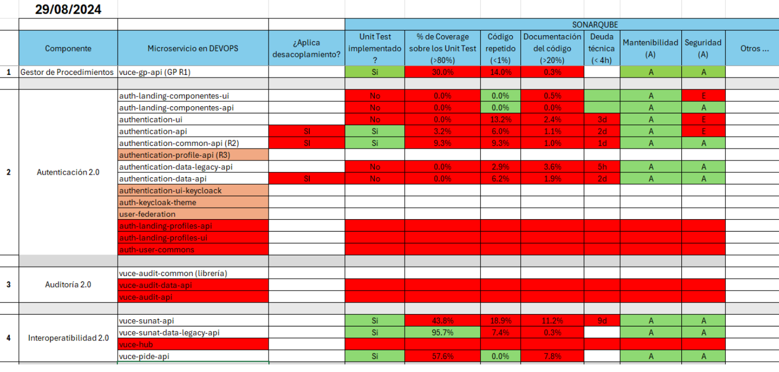
Transversal | Proyecto | Tipo (Front / Back) |  | desacoplamiento | Cobertura | F. Entrega | ind. calidad | F. Entrega
Autenticación 2.0 | auth-landing-componentes-ui | FRONTEND |  |  | negociar R3 | - | R2 | 13/09/2024
 | auth-landing-componentes-api | BACKEND |  |  | R2 | 13/09/2024 | R2 | 13/09/2024
 | authentication-ui | FRONTEND |  |  | negociar R3 | - | R2 | 13/09/2024
 | authentication-api | BACKEND |  |  | R2 | 13/09/2024 | R2 | 13/09/2024
 | authentication-common-api (R2) | BACKEND |  |  | R2 | 13/09/2024 | R2 | 13/09/2024
 | authentication-profile-api (R4) | BACKEND |  |  | R4 | - | R4 | -
 | authentication-data-legacy-api | BACKEND |  |  | R2 | 13/09/2024 | R2 | 13/09/2024
 | authentication-data-api | BACKEND |  |  | R2 | 13/09/2024 | R2 | 13/09/2024
 | authentication-ui-keycloack | FRONTEND |  |  | - | - | R2 | 13/09/2024
 | auth-keycloak-theme | FRONTEND |  |  | - | - | R2 | 13/09/2024
 | user-federation | LIBRERIA |  |  | - | - | R2 | 13/09/2024

Auditoría 2.0 | vuce-audit-common (librería) | BACKEND | En desarrollo
 | vuce-audit-data-api | BACKEND | En desarrollo
 | vuce-audit-api | BACKEND | En desarrollo

Buzón Electrónico 2.0 | buzon-user-ui | FRONTEND
 | buzon-user-api | BACKEND
 | buzon-operation-api | BACKEND
 | buzon-notification-api | BACKEND
 | buzon-attachment-api | BACKEND
 | buzon-producer-api | BACKEND
 | buzon-consumer-api | BACKEND
 | buzon-admin-ui | FRONTEND
 | buzon-admin-api | BACKEND

Interoperatibilidad 2.0 | vuce-sunat-api | BACKEND |  |  |  |  |  | 06/09/2024
 | vuce-sunat-data-legacy-api | BACKEND |  |  |  |  |  | 06/09/2024
 | vuce-pide-api | BACKEND |  |  |  |  |  | 06/09/2024

Gestor de Procedimientos | vuce-gp-api (GP R1) | BACKEND
 | vuce-gp-integración (R2) (PEND) | BACKEND
 | vuce-gp-mantenimiento (R2) (PEND) | BACKEND
 | TBD (R2) (PEND) | FRONTEND

Gestor de Archivos | vuce-filenet-api | BACKEND
 | vuce-filechunk-api | BACKEND
 | vuce-filenet-client-ui (ejemplo de uso) | FRONTEND
 | vuce-filechunk-client (ejemplo de uso) | FRONTEND

Firma Electrónica | vuce-signature-client | FRONTEND
 | vuce-signature-service | BACKEND
 | vuce-util-v1 | LIBRERIA
 | wrapper-firma-masiva | LIBRERIA

Pasarela de Pagos | vuce-liquidaciones-api | BACKEND
 | vuce-pasarela-configuracion-api | BACKEND
 | vuce-pasarela-pagos-api | BACKEND
 | vuce-pasarelapagos-reintento-api | BACKEND
 | vuce-pasarelapagos-wrapper | BACKEND
 | vuce-proxy-common-api | BACKEND
 | vuce-proxy-mensajeria-api | BACKEND
 | vuce-proxy-transmisiones-api | BACKEND
 | vuce-transferencias-bancarias-api | BACKEND
 | vuce-canales-ui | FRONTEND

Transmisiones | transmisiones-vuce-api | BACKEND
 | vuce-vucent-wrapper | BACKEND

RNF-AUDIT-QA
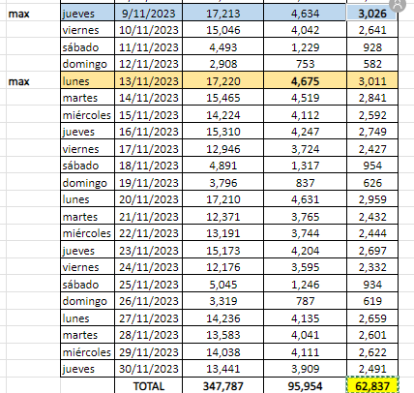
RNF DVUCEPT | Responsable | Descripción | Tipo de Prueba | Métrica a cumplir | Umbral mínimo | Umbral máximo | Observaciones Revision
RNF-006 | Desarrollo, QA, Arquitectura | Integridad de la información durante las transacciones (Transaccionabilidad) |  | Métrica a cumplir | Umbral mínimo | Umbral máximo |  |  | Usuarios activos autenticación - Mensual - En base a medición de acceso a VUCE por google analytics Noviembre/2023 | 62,837
RNF-006 | Desarrollo, QA, Arquitectura | a) El sistema debe contar con controles transaccionales para garantizar que las transacciones ejecutadas finalicen de manera adecuada, registrando y generando toda la información pertinente. | JMETER | Porcentaje de peticiones procesadas sin fallos | 99.95% | 99.99% | En base a no registro de transacciones fallidas (asincrono) Sustento en documento de arquitectura Se considera el umbral con sustento en la aquiitectura de la aplicación Validación Puntual sobre EP desde componente hasta kafka |  | Usuarios conectados DIarios pico maximo 3000 | 3000
RNF-009 | Desarrollo, Soporte, Arquitectura | Usuarios conectados (Concurrencia) |  | Métrica a cumplir | Umbral mínimo | Umbral máximo |  |  | Usuarios activos conexion diaria (considerando incremento de 10% respecto al año anterior) | 3300
RNF-009 | Desarrollo, Soporte, Arquitectura | El Sistema deberá mantener su eficiencia considerando el acceso de un número de usuarios (Administrados, funcionarios de Entidades, usuarios Mincetur), a través de las distintas plataformas. | JMETER | Usuarios activos que accederán al Sistema diariamente a través de distintas plataformas | 3300 | 10% anual de crecimiento en un periodo de 3 años | - Cantidad de usuarios activos que generen sesion (Universo) - Foto inciial
RNF-009 | Desarrollo, Soporte, Arquitectura | Se considerará un porcentaje de usuarios concurrentes (que accederán en el mismo tiempo al Sistema). | JMETER | Usuarios concurrentes (monitoreado en un intervalo de 10 segundos) | 5% del total de usuarios - 165 | 10% del total de usuarios - 439 | En funcion a incremento anual/periodico, - Mediciones deincremento gradual - 7 usuarios inicio | Base | usuario/hora | usuarios/minuto
RNF-010 | Desarrollo, Soporte, Arquitectura | Rendimiento (Throughput): |  | Métrica a cumplir | Umbral mínimo | Umbral máximo |  | 3300 | 413 | 7
RNF-010 | Desarrollo, Soporte, Arquitectura | La capacidad del Sistema para ejecutar un número determinado de transacciones dentro de una unidad de tiempo determinada. | JMETER | Tiempo máximo de ejecución de una transacción desde recibida la petición en el cliente | 1s | 1.5s | - Metrica desde la funcionalidad hasta el componente mensajería KAFKA, - Logs habilitados sobre componentes Productor/consumidor auditoria - En base a tiempo de pruebas de concurrencia, debe permaneceer en el rango de umbrales |  | - Para medicion sobre endpoints tomar 2 de muestra
RNF-010 | Desarrollo, Soporte, Arquitectura |  | JMETER | Tiempo máximo de ejecución de una transacción en BD | 0.5s | 1.5s | -Confirmado con Herramienta gestión OPC Manager - Soporte DVUCEPT (Confirmar si se requiere cuenta acceso) - Logs habilitados sobre componentes Productor/consumidor auditoria y BC Mongo
RNF-010 | Desarrollo, Soporte, Arquitectura | Se deberá mantener los niveles de rendimiento considerando el aumento de usuarios. | JMETER | Número de transacciones al día que el Sistema debe manejar por minuto | 7 | 9 | Transacciones en función a cantidad de usuarios activos

